處理手順
LINE | Layer | Defect | 型態 | 異常時處理方法 |  | 處理人員 | 附註
 |  |  |  | 成因 | 解決方法
CNVR14 | BM | BM_COM/DF | 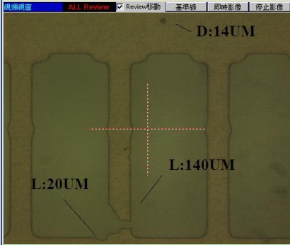 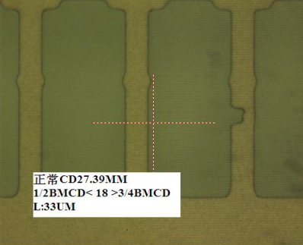 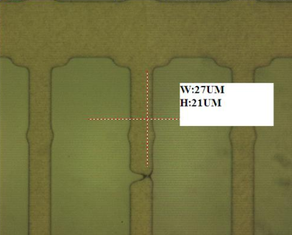 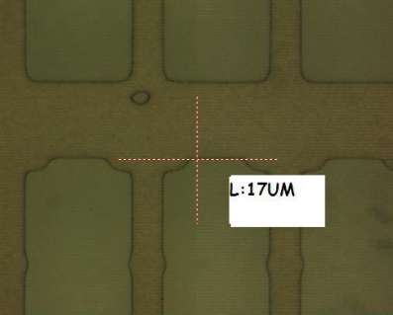 | 頻繁發生 COM/DF，且位置有集中區域，為機台作動時，Work Stage 上升導致線路有拉扯磨破。 | 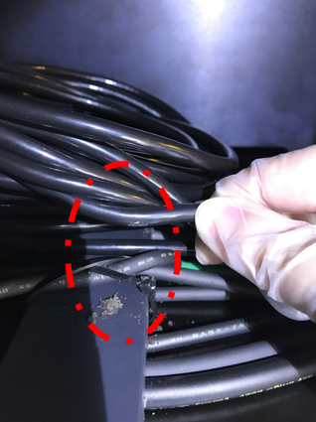 1.針對線路進行重整，避免機台作動時，發生拉扯磨擦，導致管路破皮，造成大量 Particle 產生。 | PHOTO 李俊德

